상품제안서
알페온유선형줌인후레쉬+건전지세트 | 상품코드: S13685

 |  |  |  |  |  | 02-713-8555 | www.synergygift.co.kr
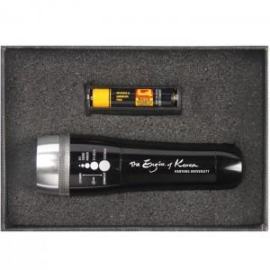 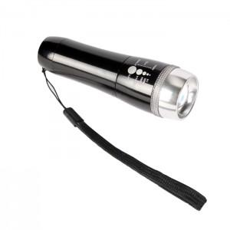 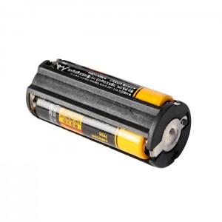

【상세/제작정보】 | 기본수량 미만 주문시 별도 인쇄비 발생.

【인쇄/포장옵션】 | 레이저 / 포장지포장

【공급단가】 | 수량 | 100~ | 500~ | 1,000~ | 3,000~
*VAT별도 | 단가 | 8,780원 | 8,450원 | 8,130원 | 7,800원

【상품 URL】 | https://www.synergygift.co.kr:443/src/goods_detail.php?gdno=4962

